Plan1
FICHA TÉCNICA BD 6098 BABYDOLL 1/2 MANGA VISCO ROMÂNTICA AD.
DESCRIÇÃO: BABYDOLL 1/2 MANGA VISCO ROMÂNTICA AD.
REFERÊNCIA: BD 6098
FORNECEDOR: LUARE'MIO CONFECÇÕES
NOME FANTASIA: CIA DO CORPO
COMPOSIÇÃO: 96% VISCOSE 04% ELASTANO
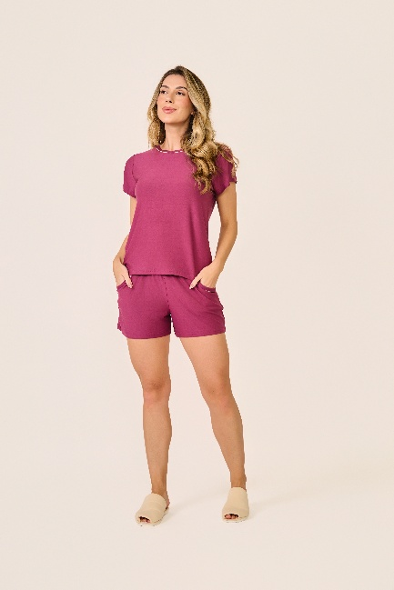
 | BLUSA

TAMANHO | CIRCUNF. BUSTO | COMPRIMENTO
P | 87 - 95 | 53 - 61
M | 95 - 103 | 55 - 63
G | 103 - 111 | 57 - 65
GG | 111 - 119 | 60 - 68
XG | 119 - 127 | 62 - 70
XGG | 127 - 135 | 64 - 72
EXG | 135 - 143 | 66 - 74
 | SHORT

TAMANHO | CIRCUNF.CINTURA | CIRCUNF.QUADRIL
P | 64 - 70 | 100 - 108
M | 66 - 72 | 104 - 112
G | 70 - 76 | 110 - 118
GG | 74 - 80 | 116 - 124
XG | 78 - 84 | 120 - 128
XGG | 82 - 88 | 124 - 132
EXG | 86 - 92 | 128 - 136

